1. รวม
โครงการภายใต้เป้าหมายแผนแม่บทย่อย: 230502 (2) สัดส่วนการลงทุนวิจัยและพัฒนาของภาคเอกชนต่อภาครัฐเพิ่มขึ้น
กรุณา Log in เข้าระบบ eMENSCR ก่อนดำเนินการ Click ที่ link โครงการนั้น ๆ
หมายเหตุ : หากไม่ Login จะไม่สามารถดูรายละเอียดโครงการได้
โครงการที่ปรากฎเป็นโครงการที่ผ่านการอนุมัติจากผู้บริหาร (M7) ของหน่วยงานเท่านั้น (ข้อมูล ณ เดือนมิถุนายน 2566)

ชื่อโครงการ / การดำเนินงาน | ปีงบประมาณ | วันที่เริ่มต้นโครงการ | วันที่สิ้นสุดโครงการ | หน่วยงานระดับกองหรือเทียบเท่า | หน่วยงานระดับกรมหรือเทียบเท่า | หน่วยงานระดับกระทรวงหรือเทียบเท่า | ประเภทโครงการ | องค์ประกอบ | ปัจจัย
โครงการวิจัยอุปกรณ์ต่อต้านนกในนาข้าวภาคสนามเพื่อยกระดับศักยภาพการผลิตข้าวไทยคุณภาพสูง | 2561 | ตุลาคม 2560 | กันยายน 2561 | คณะครุศาสตร์อุตสาหกรรม | มหาวิทยาลัยเทคโนโลยีราชมงคลธัญบุรี | กระทรวงการอุดมศึกษา วิทยาศาสตร์ วิจัยและนวัตกรรม |  | 230502V01 | 230502V01F02
ชุดกิจกรรมการเรียนรู้ด้วยตนเองด้านการพัฒนาทักษะอาชีพสำหรับเด็กพิการซ้ำซ้อน | 2561 | ตุลาคม 2560 | กันยายน 2561 | คณะครุศาสตร์อุตสาหกรรม | มหาวิทยาลัยเทคโนโลยีราชมงคลธัญบุรี | กระทรวงการอุดมศึกษา วิทยาศาสตร์ วิจัยและนวัตกรรม |  | F00 | F00F00
โครงการการพัฒนาบล็อกประสานจากหินฝุ่นและเถ้าชานอ้อย | 2561 | มกราคม 2561 | กันยายน 2561 | คณะครุศาสตร์อุตสาหกรรม | มหาวิทยาลัยเทคโนโลยีราชมงคลธัญบุรี | กระทรวงการอุดมศึกษา วิทยาศาสตร์ วิจัยและนวัตกรรม |  | 230502V01 | 230502V01F02
โครงการส่งเสริมกิจการอุทยานวิทยาศาสตร์ (นิคมธุรกิจวิทยาศาสตร์ภูมิภาค) | 2561 | ตุลาคม 2560 | กันยายน 2562 | สำนักงานเลขานุการคณะกรรมการส่งเสริมกิจการอุทธยานวิทยาศาสตร์ | สำนักงานปลัดกระทรวง (สป.วท.) | กระทรวงการอุดมศึกษา วิทยาศาสตร์ วิจัยและนวัตกรรม |  | 230502V01 | 230502V01F02
ผลผลิตการถ่ายทอดเทคโนโลยี | 2561 | ตุลาคม 2560 | กันยายน 2562 | สำนักส่งเสริมและถ่ายทอดเทคโนโลยี | สำนักงานปลัดกระทรวง (สป.วท.) | กระทรวงการอุดมศึกษา วิทยาศาสตร์ วิจัยและนวัตกรรม |  | 230502V01 | 230502V01F02
โครงการอบรมเชิงปฏิบัติการ “กล้านวัตกรคหกรรมศาสตร์” สู่ประเทศไทย 4.0 | 2561 | กุมภาพันธ์ 2561 | พฤษภาคม 2561 | คณะเทคโนโลยีคหกรรมศาสตร์ | มหาวิทยาลัยเทคโนโลยีราชมงคลธัญบุรี | กระทรวงการอุดมศึกษา วิทยาศาสตร์ วิจัยและนวัตกรรม |  | 230502V01 | 230502V01F02
โครงการสนับสนุนผลงานวิจัยของอาจารย์ | 2562 | ตุลาคม 2561 | กันยายน 2562 | คณะวิทยาการจัดการ | มหาวิทยาลัยราชภัฏเพชรบูรณ์ | กระทรวงการอุดมศึกษา วิทยาศาสตร์ วิจัยและนวัตกรรม |  | 230502V01 | 230502V01F02
แนวทางการพัฒนานวัตกรรมของนักเรียนระดับมัธยมศึกษาปีที่ 5 โรงเรียนในอำเภอเมืองนราธิวาส จังหวัดนราธิวาส ปีการศึกษา 2561 | 2562 | ตุลาคม 2561 | กันยายน 2562 | สำนักงานศึกษาธิการจังหวัดนราธิวาส | สำนักงานปลัดกระทรวงศึกษาธิการ | กระทรวงศึกษาธิการ |  | 230502V01 | 230502V01F02
การพัฒนาและเพิ่มศักยภาพนักวิจัยด้านการเกษตรและอุตสาหกรรมการเกษตรในการผลิตงานวิจัยที่มีคุณภาพ | 2563 | ตุลาคม 2562 | กันยายน 2565 | สำนักนโยบายและแผน | สำนักงานพัฒนาการวิจัยการเกษตร (องค์การมหาชน) | กระทรวงเกษตรและสหกรณ์ |  | 230502V01 | 230502V01F02
จัดซื้อข้อมูลการค้าสำคัญเพื่อวิเคราะห์และติดตามสถานการณ์การค้าโลก | 2562 | ตุลาคม 2561 | กันยายน 2562 | ศูนย์เทคโนโลยีสารสนเทศและการสื่อสาร | สำนักงานนโยบายและยุทธศาสตร์การค้า | กระทรวงพาณิชย์ |  | 230502V01 | 230502V01F02
โครงการอบรมเชิงปฏิบัติการ “เทคนิคการเขียนข้อเสนอการวิจัยเพื่อรับทุนวิจัย” | 2562 | กรกฎาคม 2562 | กรกฎาคม 2563 | สถาบันวิจัยและพัฒนา | มหาวิทยาลัยราชภัฏสงขลา | กระทรวงการอุดมศึกษา วิทยาศาสตร์ วิจัยและนวัตกรรม |  | 230502V01 | 230502V01F02
โครงการ IRD Open House and Innovative Market | 2562 | กรกฎาคม 2562 | กรกฎาคม 2563 | สถาบันวิจัยและพัฒนา | มหาวิทยาลัยเทคโนโลยีราชมงคลธัญบุรี | กระทรวงการอุดมศึกษา วิทยาศาสตร์ วิจัยและนวัตกรรม |  | 230502V01 | 230502V01F02
โครงการอบรมพัฒนานักวิจัยเพื่อยกระดับสู่สากล และประกวดผลงานสิ่งประดิษฐ์ | 2562 | มีนาคม 2562 | พฤษภาคม 2562 | สถาบันวิจัยและพัฒนา | มหาวิทยาลัยเทคโนโลยีราชมงคลธัญบุรี | กระทรวงการอุดมศึกษา วิทยาศาสตร์ วิจัยและนวัตกรรม |  | 230502V01 | 230502V01F02
โครงการการนำเสนอ เผยแพร่ผลงานวิจัยและสิ่งประดิษฐ์ของมหาวิทยาลัยเทคโนโลยีราชมงคลธัญบุรีร่วมกับหน่วยงานภายนอก | 2562 | พฤศจิกายน 2561 | สิงหาคม 2562 | สถาบันวิจัยและพัฒนา | มหาวิทยาลัยเทคโนโลยีราชมงคลธัญบุรี | กระทรวงการอุดมศึกษา วิทยาศาสตร์ วิจัยและนวัตกรรม |  | 230502V01 | 230502V01F02
โครงการแสดงเทคโนโลยีและนวัตกรรมสำหรับอุตสาหกรรมด้านอาหารในงาน Thailand Industrial Fair & Food Pack ASIA | 2562 | กุมภาพันธ์ 2562 | กุมภาพันธ์ 2562 | สถาบันวิจัยและพัฒนา | มหาวิทยาลัยเทคโนโลยีราชมงคลธัญบุรี | กระทรวงการอุดมศึกษา วิทยาศาสตร์ วิจัยและนวัตกรรม |  | 230502V01 | 230502V01F02
โครงการจัดนิทรรศการทรัพยากรไทย : ชาวบ้านไทยได้ประโยชน์ | 2562 | พฤศจิกายน 2561 | พฤศจิกายน 2561 | สถาบันวิจัยและพัฒนา | มหาวิทยาลัยเทคโนโลยีราชมงคลธัญบุรี | กระทรวงการอุดมศึกษา วิทยาศาสตร์ วิจัยและนวัตกรรม |  | 230502V01 | 230502V01F02
โครงการการส่งเสริมทักษะและพัฒนาบุคลากรด้านงานบริการวิชาการแก่สังคม | 2562 | มีนาคม 2562 | มีนาคม 2562 | สถาบันวิจัยและพัฒนา | มหาวิทยาลัยเทคโนโลยีราชมงคลธัญบุรี | กระทรวงการอุดมศึกษา วิทยาศาสตร์ วิจัยและนวัตกรรม |  | 230502V01 | 230502V01F02
โครงการการจัดทำเอกสารเพื่อเผยแพร่ผลงานวิจัย สิ่งประดิษฐ์ และนวัตกรรม | 2562 | ธันวาคม 2561 | มิถุนายน 2562 | สถาบันวิจัยและพัฒนา | มหาวิทยาลัยเทคโนโลยีราชมงคลธัญบุรี | กระทรวงการอุดมศึกษา วิทยาศาสตร์ วิจัยและนวัตกรรม |  | 230502V01 | 230502V01F02
โครงการอบรมสัมมนาเชิงปฏิบัติการ "การพัฒนาข้อเสนอโครงการวิจัยเพื่อตอบโจทย์ภาคอุตสาหกรรม” (ITAP) | 2562 | กุมภาพันธ์ 2562 | กุมภาพันธ์ 2562 | สถาบันวิจัยและพัฒนา | มหาวิทยาลัยเทคโนโลยีราชมงคลธัญบุรี | กระทรวงการอุดมศึกษา วิทยาศาสตร์ วิจัยและนวัตกรรม |  | 230502V01 | 230502V01F02
โครงการอบรมเชิงปฏิบัติการ “การขับเคลื่อนงานประจำสู่งานวิจัย Routine to Innovation " | 2562 | กุมภาพันธ์ 2562 | กุมภาพันธ์ 2562 | สถาบันวิจัยและพัฒนา | มหาวิทยาลัยเทคโนโลยีราชมงคลธัญบุรี | กระทรวงการอุดมศึกษา วิทยาศาสตร์ วิจัยและนวัตกรรม |  | 230502V01 | 230502V01F02
โครงการอบรมเชิงปฏิบัติการ "การพัฒนาผลงานวิจัยและนวัตกรรมสู่เชิงพาณิชย์ | 2562 | มีนาคม 2562 | มีนาคม 2562 | สถาบันวิจัยและพัฒนา | มหาวิทยาลัยเทคโนโลยีราชมงคลธัญบุรี | กระทรวงการอุดมศึกษา วิทยาศาสตร์ วิจัยและนวัตกรรม |  | 230502V01 | 230502V01F02
โครงการการแสดงเทคโนโลยีและนวัตกรรมในงาน Thailand Techshow 2019 | 2562 | กันยายน 2562 | กันยายน 2562 | สถาบันวิจัยและพัฒนา | มหาวิทยาลัยเทคโนโลยีราชมงคลธัญบุรี | กระทรวงการอุดมศึกษา วิทยาศาสตร์ วิจัยและนวัตกรรม |  | 230502V01 | 230502V01F02
โครงการประชุมวิชาการในระดับนานาชาติด้านวิทยาศาสตร์ประยุกต์ วิศวกรรมศาสตร์ และการศึกษาแบบสหวิทยาการ ครั้งที่ 2 The 2nd International Conference on Applied Sciences, Engineering and Interdisciplinary studies 2019 (2nd ASEIS 2019) การประชุมวิชาการระดับชาติและนานาชาติเครือข่ายวิจัยประชาชื่น ครั้งที่ 4 The 4th Prachachuen Research Network National and International Conference(4th PRN-CON) | 2562 | กรกฎาคม 2562 | กรกฎาคม 2562 | สถาบันวิจัยและพัฒนา | มหาวิทยาลัยเทคโนโลยีราชมงคลธัญบุรี | กระทรวงการอุดมศึกษา วิทยาศาสตร์ วิจัยและนวัตกรรม |  | F00 | F00F00
โครงการฝึกอบรม "สร้างนักวิจัยรุ่นใหม่" (ลูกไก่) | 2562 | เมษายน 2562 | พฤษภาคม 2562 | สถาบันวิจัยและพัฒนา | มหาวิทยาลัยเทคโนโลยีราชมงคลธัญบุรี | กระทรวงการอุดมศึกษา วิทยาศาสตร์ วิจัยและนวัตกรรม |  | 230502V02 | 230502V02F03
โครงการประกวดผลงานวิจัยและสิ่งประดิษฐ์ของมหาวิทยาลัยเทคโนโลยีราชมงคลธัญบุรี ระดับนานาชาติ ในงาน “The International Trade Fair-Ideas, Inventions and New product” (iENA2018) | 2562 | ตุลาคม 2561 | พฤศจิกายน 2561 | สถาบันวิจัยและพัฒนา | มหาวิทยาลัยเทคโนโลยีราชมงคลธัญบุรี | กระทรวงการอุดมศึกษา วิทยาศาสตร์ วิจัยและนวัตกรรม |  | 230502V03 | 230502V03F02
(2563-23) โครงการจัดสรรทุนสนับสนุนการวิจัย | 2563 | ตุลาคม 2562 | กันยายน 2563 | คณะรัฐศาสตร์และรัฐประศาสนศาสตร์ | มหาวิทยาลัยเชียงใหม่ | กระทรวงการอุดมศึกษา วิทยาศาสตร์ วิจัยและนวัตกรรม |  | 230502V02 | 230502V02F03
โครงการประชุมสัมมนาเชิงปฏิบัติการ "การเพิ่มศักยภาพนักวิจัยรุ่นกลาง รุ่นอาวุโส" | 2562 | มิถุนายน 2562 | มิถุนายน 2562 | สถาบันวิจัยและพัฒนา | มหาวิทยาลัยเทคโนโลยีราชมงคลธัญบุรี | กระทรวงการอุดมศึกษา วิทยาศาสตร์ วิจัยและนวัตกรรม |  | 230502V02 | 230502V02F03
โครงการฝึกอบรมสำหรับนักวิจัยเรื่อง "หลักจริยธรรมพื้นฐาน และการทบทวนพิจารณาโครงการวิจัยด้านวิทยาศาสตร์สุขภาพและด้านสังคมศาสตร์" (HSP) | 2562 | มีนาคม 2562 | มีนาคม 2562 | สถาบันวิจัยและพัฒนา | มหาวิทยาลัยเทคโนโลยีราชมงคลธัญบุรี | กระทรวงการอุดมศึกษา วิทยาศาสตร์ วิจัยและนวัตกรรม |  | 230502V02 | 230502V02F03
โครงการศึกษาวิเคราะห์ผลงานวิจัยด้านที่อยู่อาศัย เพื่อนำนวัตกรรมสู่การปฏิบัติ (ปีงบประมาณ 2563) | 2563 | ตุลาคม 2562 | กันยายน 2563 | ฝ่ายนโยบายและแผน | การเคหะแห่งชาติ | กระทรวงการพัฒนาสังคมและความมั่นคงของมนุษย์ |  | F00 | F00F00
โครงการสนับสนุนทุนวิจัยคณะเศรษฐศาสตร์ | 2563 | ตุลาคม 2562 | กันยายน 2563 | คณะเศรษฐศาสตร์ | มหาวิทยาลัยเชียงใหม่ | กระทรวงการอุดมศึกษา วิทยาศาสตร์ วิจัยและนวัตกรรม |  | 230502V02 | 230502V02F03
โครงการประชุมปฏิบัติการติดตามผลการดำเนินงานวิจัยของสำนักงานปลัดกระทรวงศึกษาธิการ ประจำปีงบประมาณ พ.ศ. 2563 | 2563 | มกราคม 2563 | มกราคม 2563 | สำนักนโยบายและยุทธศาสตร์ | สำนักงานปลัดกระทรวงศึกษาธิการ | กระทรวงศึกษาธิการ |  | F00 | F00F00
...

3. pivot vc
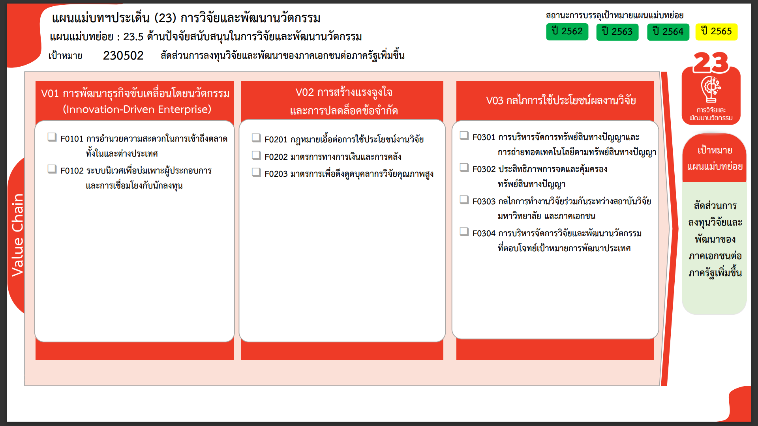
0 โครงการ
27 โครงการ
รวม 27 โครงการ
1 โครงการ
2 โครงการ
15 โครงการ
0 โครงการ
3 โครงการ
8 โครงการ
56 โครงการ
รวม 18 โครงการ
รวม 67 โครงการ
รวมทั้งหมด 112 โครงการ
...
2562 | 2563 | 2564 | 2565 | 2566 | รวมจำนวนโครงการทั้งหมด
15 | 2 | 1 | 5 |  | 28
 |  |  | 4 |  | 4
15 | 2 | 1 |  |  | 23
 |  |  | 1 |  | 1
5 | 8 |  | 3 | 1 | 17
 |  |  | 1 |  | 1
 | 1 |  | 1 |  | 2
5 | 7 |  | 1 | 1 | 14
4 | 11 | 37 | 13 | 2 | 67
 | 1 |  | 4 | 1 | 6
4 | 9 | 31 | 1 |  | 45
 |  |  | 2 |  | 2
 | 1 | 1 | 1 |  | 3
 |  | 5 | 2 | 1 | 8
 |  |  | 3 |  | 3
1 | 6 |  |  |  | 8
1 | 6 |  |  |  | 8
25 | 27 | 38 | 21 | 3 | 120

โครงการที่ไม่สอดคล้องกับองค์ประกอบและปัจจัยใดของเป้าหมายแผนแม่บทย่อย
จำนวน 8 โครงการ

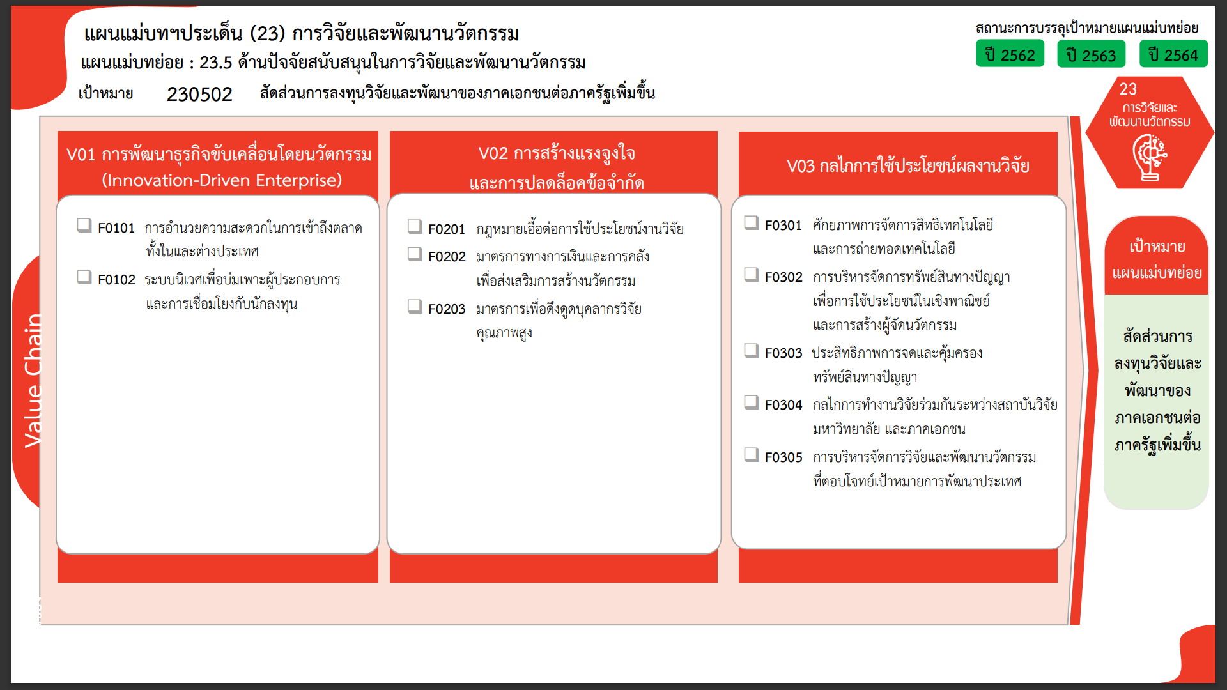
1 โครงการ
2 โครงการ
15 โครงการ
0 โครงการ
27 โครงการ
8 โครงการ
3 โครงการ
48 โครงการ
8 โครงการ
0 โครงการ
รวมทั้งหมด 112 โครงการ
รวม 27 โครงการ
รวม 18 โครงการ
รวม 67 โครงการ

